Sheet1
NO.
견 적 서
2024-08-12 |  |  |  | 공급자 | 등록번호 |  |  |  | 숫자를 한글로 표현하기: [DBnum4]G/표준
 |  |  |  |  | 상호(법인명) |  | 성명 |  | 인쇄 메뉴에서 [페이지 설정]에 [여백] 메뉴에서 가로와 세로에 체크하면 가운데 정렬 가능
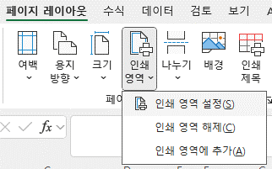
귀하 |  |  |  |  | 사업장주소
 |  |  |  |  | 업태 |  | 품목
아래와 같이 견적합니다. |  |  |  |  | 연락처
합계금액 (공급가액+세액) | 1760000 원정 |  |  |  |  | ₩1,760,000
품명 |  | 규격 | 수량 |  | 단가 | 공급가액 | 세액 | 비고
외장하드 1 |  | USB 2.0 | 5 |  | 40,000 | 200,000 | 20,000 |  | 인쇄 영역 설정하는법 :인쇄할 영역 드래그 > 페이지 레이아웃 > 인쇄 영역 > 인쇄 영역 설정
PC 4 |  | Pentium | 2 |  | 700,000 | 1,400,000 | 140,000 |  | 인쇄 영역을 미리 보기하면서 작업하는 법: [보기] > [페이지 나누기 미리 보기]
 |  |  |  |  |  | - | -
 |  |  |  |  |  | - | -
 |  |  |  |  |  | - | -
 |  |  |  |  |  | - | -
 |  |  |  |  |  | - | -
 |  |  |  |  |  | - | -
 |  |  |  |  |  | - | -
 |  |  |  |  |  | - | -
합계 |  |  |  |  |  | 1,600,000 | 160,000

